Mes notes Flinks
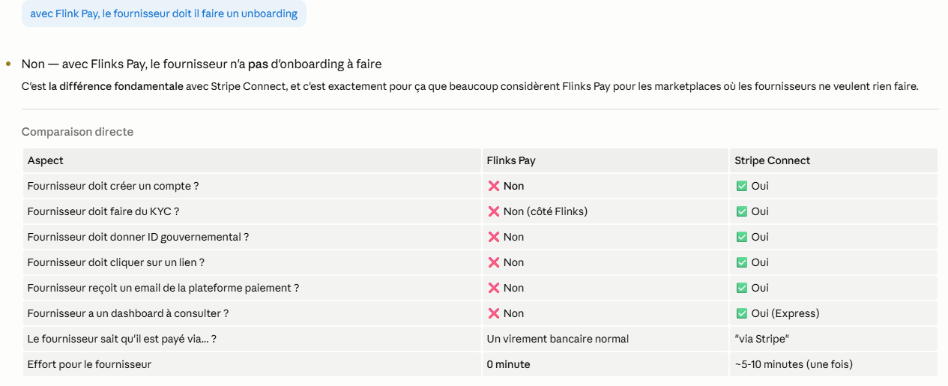
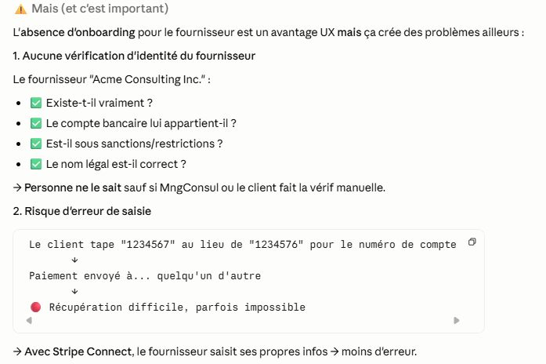
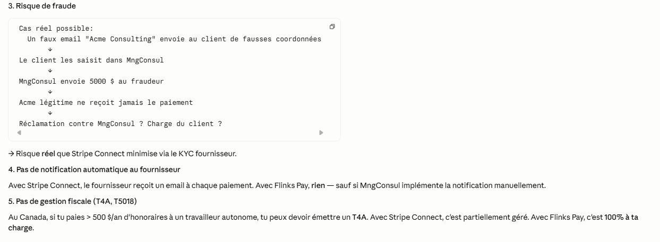
[1] Client connecte son compte via Flinks Connect
↓
[2] Flinks Capital lit ses transactions (catégorisation auto)
↓
[3] MngConsul détecte: "Le client paie Hydro 250$/2 mois en moyenne"
↓
[4] MngConsul propose: "Voulez-vous automatiser ce paiement ?"
↓
[5] Client accepte → Flinks Pay configure un Bill Payment
↓
[6] À chaque échéance Hydro:
- Flinks Pay initie le paiement
- Flinks Capital détecte le débit dans le compte
- MngConsul réconcilie automatiquement
↓
[7] Tableau de bord client: paiement effectué, catégorisé, archivé
Produit | Fonctions incluses
Flinks Connect | Widget connexion, multi-institutions, token mgmt, révocation | Plaid Agrégateur US/global Concurrent direct, plus fort hors Canada, moins fort au Canada
Flinks Capital | Comptes, soldes, transactions, identité, catégorisation, intelligence
Flinks IBV | Account verification, identity match, KYC light
Flinks Pay | EFT, PAD, Bill Payment, account-to-account
Flinks Outbound | Partage de données B2B pour banques (non pertinent MngConsul)

Flinks Pay est le module de mouvement d'argent de Flinks. Il permet aux applications tierces d'initier des paiements entre comptes bancaires canadiens, sans passer par les cartes de crédit ni les frais de Visa/Mastercard.
C'est le complément transactionnel de Flinks Capital (qui ne fait que lire des données) — avec Pay, on bouge réellement l'argent.

[Application MngConsul]
↓
API Flinks Pay
↓
[Flinks (Montréal)]
↓
Paiements Canada (réseau interbancaire)
↓
Banque source ←──── transfert ────→ Banque destination
Flinks Pay agit comme un facilitateur entre ton app et le réseau Paiements Canada (équivalent canadien du système ACH américain ou SEPA européen).

EFT (Electronic Funds Transfer) — La base
Transfert de fonds entre deux comptes bancaires canadiens.
EFT Pull (Débit du compte client)
MngConsul demande: "Débite 500 $ du compte du client X"
↓
Flinks initie un débit via Paiements Canada
↓
Le montant est retiré du compte client → arrive dans le compte de MngConsul (ou ailleurs)

MngConsul demande:
"Paye 234.56$ à Hydro-Québec (biller ID 12345)
pour le compte 1234-5678-9012
depuis le compte du client X"
↓
Flinks valide les paramètres + facturier supporté
↓
Initiation via Bill Payment du réseau bancaire
↓
Hydro-Québec reçoit + applique au compte spécifié
↓
Confirmation à MngConsul
Points d'attention :
La couverture exacte des facturiers québécois (Hydro-Québec, Bell, Vidéotron, Énergir, Revenu Québec, villes) doit être validée avec Flinks avant tout engagement
Pas tous les facturiers sont supportés — c'est la limitation principale

Mes notes Stripe
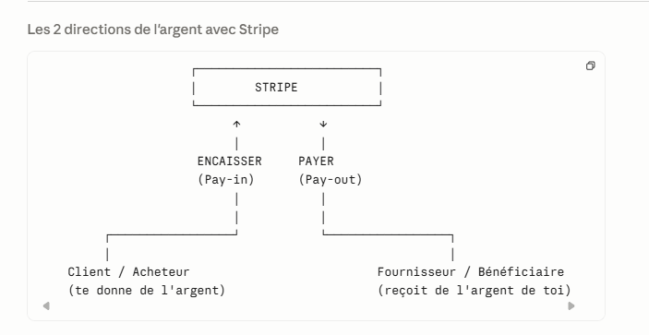
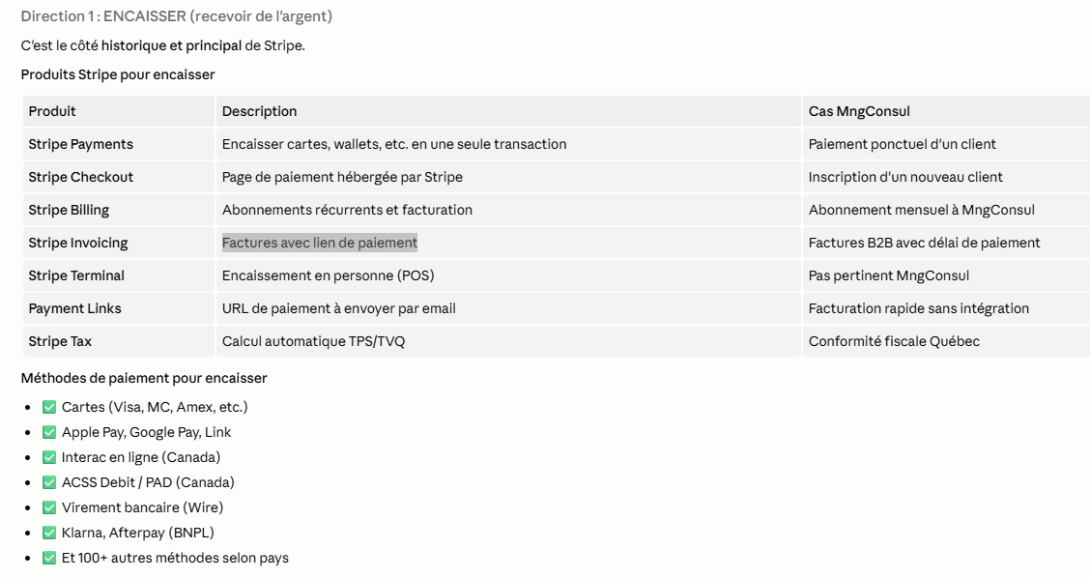
Stripe peut faire les deux directions : encaisser ET payer

